深度分析要求

深度分析维度
要点 | 解决方案 | 备注
1.补充swot分析 | sheet1
补充：产品体验 | 整个产品的重量是偏重的，噪音比其他的产品要大，在18KPA的吸力下，阻力会稍微大一些，比较难推动产品进行清洁；外观比较时尚，还有尘杯的拉环设计比较人性化
2.产品的定位 | 定位的是年轻的白领一组（注重生活品质），以及家庭主妇（收入在中上的家庭）
补充：竞品分析 | sheet2
3.核心关键词调研 | sheet3
4.产品的五个亮点。 | 1.尘杯拉环 2.过滤系统（待确认） 3.吸力（虚标）（要求说明书上面不要说） 4.地刷 5.配件（宠物毛刷，清洁刷，扁吸） 6.外观 7.灵活地刷 | 人无我有，人有我优
5.产品：卡位多少？主关键词卡位？自然位，广告位 | sheet4 | 销量反推排名和卡位（市场情况、大盘、产品定位）
6.定价策略：LD价格，DOTD价格。 | sheet5 | 由于考虑到做LD，产品的售价不能时时调动，所以策略是固定住价格，再做利润空间的调整
7.推品的，达到卡位，投入多少？ | sheet4 | 新品期
8.测评比例，站内广告比例，站外广告比例 | sheet6 | 不考虑测评，做父子变体，重点是广告的投入
9.测评方案，各个阶段的测评方案 | sheet6
10.流量方案：搜索流量，关联，店铺，站内，站外 | sheet7 | 20个流量入口
11.站外配合方案：渠道，时间点，作用，价格，数量 | 产品状态：做父子变体，让listing有五个以上review 渠道： （1）红人这一块，初步的预订是 做一个youtube的开箱视频（提前准备好视频需求） （2）deal活动这一块，初步的预期是pep波兰， 和topmydeal，只是topmydeal要审核，不一定上 （3）其他的个别的小渠道也会发几个 时间点：开售第二周，持续时间一周 作用：推新品，冲销量，提升排名 价格：售价169.99，折扣空间35%，折后价格110.49欧 数量：15pcs/day | 渠道 时间点 作用 价格 数量
12.备货计划：财务审核备货计划审核。 | 开售第一个月，预计销量是350pcs，德国的发货到上架时间预留25天，备货则是一周两次调拨。 第一周调拨： 首批的数量是150pcs，第二波是200pcs（在预售前一个月开始调拨，保证在预定的开售时间做好所有的准备工作，包括商品上架、listing完善、测评需求已经提交等） 第四周调拨： 预计上一次调拨的刚入库，为下个月预留多一些库存，首批数量150pcs，第二波是150pcs（结合订单销量表以及后台的库存报表进行备货发货） | 目标销量--反推发货计划
13.防御措施：异常处理方案。（变杀虫剂，变狗，被审核） | 出现的问题，以及我们的应对方案： 1、找原因，找不出原因，开case； 2、用模板上传我们的listing信息，在上传的报错信息中，我们可以得知自己的哪个模块是有问题的，将信息进行修改，上传成功之后，listing也相应的恢复了； 3、listing回不来，则重新建一个链接

2竞品分析
市场情况 | 图片 |  |  | 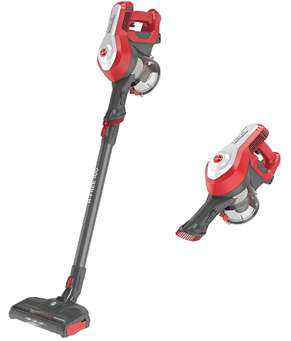 | 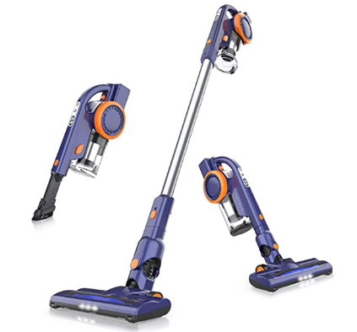 | 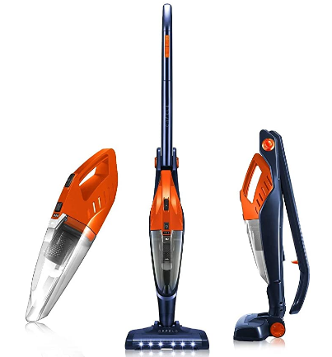 |  | 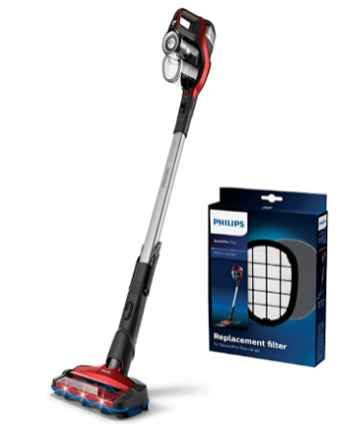 | 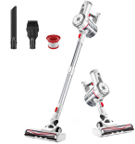 | 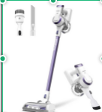 | 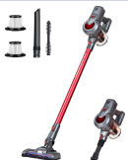
 | 品牌 | ORFELD | Tineco | Hoover | Orfeld | Orfeld | AEG | Philips | VOSFEEL | Tineco | Aokin
 | 型号 | 3923 BLDC Motor | Tineco A10 | HF122RH | EV679 | EV660 | CX7-2-I360 | XC7042 | Z10 | A10 | Rot1
 | ASIN |  | B07STYMV56 | B07VJGQFJK | B08GKRR67Q | B0918P2K8D | B0748MVY6S | B07ZHV3XHD | B08SBY23F1 | B08CXKWS8T | B07WCTN2VQ
 | 价格 |  | 199 | 105.19 € | 135.98 € | 135.98 € | 259.00 € | 308.98 € | 89.99 | 149.99 | 99.99
 | 排名 |  | 大类11,792小类39 |  | 大类445，小类2 | 大类445，小类2 |  | 大类825小类3 | 大类1484小类9 | 大类8202小类35
 | 标题 |  | Tineco Akku Staubsauger Akkustaubsauger A10 Hero Leichter 2 in 1 kabellos Handstaubsauger 17KPa Saugleistung beutellos, mit LED Elektrobürste Staubsauger, 24 Monate Garantie (Blau, A10 Hero) | Hoover H-FREE 100 HOME Akku-Staubsauger, 2-in-1, großer Staubbehälter, integrierte Staubbürste, bis zu 40 Min. Laufzeit, motorisierte LED-Bodendüse, beutellos, kabellos, Modell: HF122RH | ORFELD Akku Staubsauger, 18000Pa Staubsauger Kabellos 4 in 1, Superleichter Staubsauger, Bis zu 50 Minuten, mit doppeltem Digitalmotor für tief sauberes ganzes Haus [Energieklasse A+++] | ORFELD Akku Staubsauger, Kabelloser Staubsauger 4 in 1 Kann Mehrere Oberflächen Reinigen, 40 Minuten Laufzeit, Niedriger Schwerpunkt, Stabstaubsauger Faltbarer für Harte Böden, Teppiche und Tierhaare | AEG Ergorapido CX7-2-I360 2in1 Akku-Staubsauger / beutellos / Tierhaardüse und Zubehörset / bis zu 45 Min. Laufzeit / freistehend / 180° Drehgelenk / Bürstenreinigungsfunktion / LED-Lichter / blau | Philips XC7042/01 SpeedPro Max kabelloser Staubsauger 7000 Series (Akkusauger, 360°-Saugdüse, 65 Min. Akkulaufzeit) rot mit Ersatzfilter FC5005/01 | VOSFEEL Z10 Akku Staubsauger Kabellos 170W 18000Pa 4 in 1 LED-burste fur Hartboden Teppich Auto (170W) | Tineco Akku Staubsauger Akkustaubsauger A10 Dash Leichter 2 in 1 kabellos Handstaubsauger 17KPa Saugleistung beutellos, mit LED Elektrobürste Staubsauger, 24 Monate Garantie (Violett, A10 Dash) | Aokin Akku Staubsauger 18000Pa Handstaubsauger, staubsauger kabellos, 2200mAh Lithum-ion mit Second Gear Strong Suction LED-Frontlichter, Perfekt für Tierhaare Hartboden Teppich [Energieklasse A+++]
 | 评论数 |  | 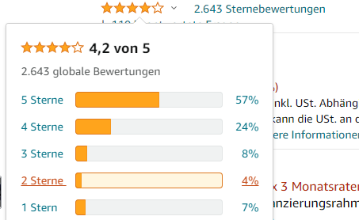 | 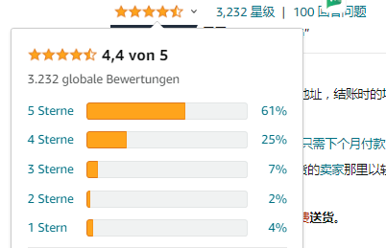 | 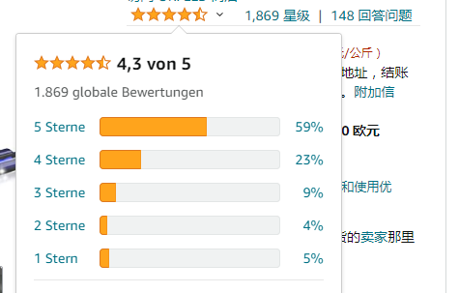 | 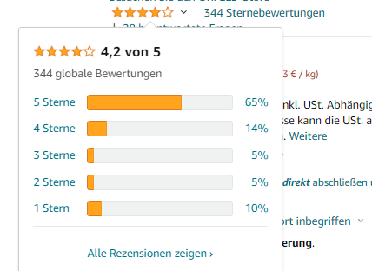 | 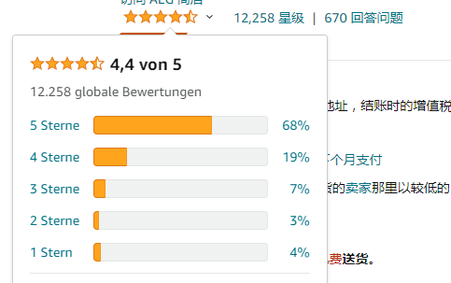 | 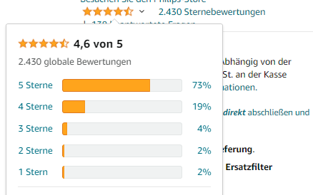 | 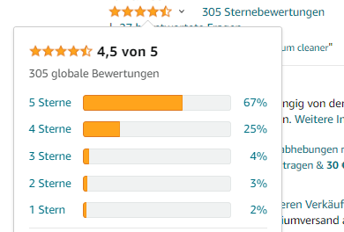 | 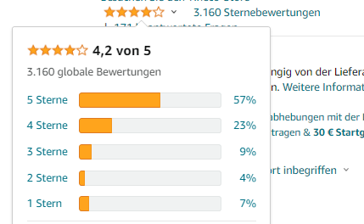 | 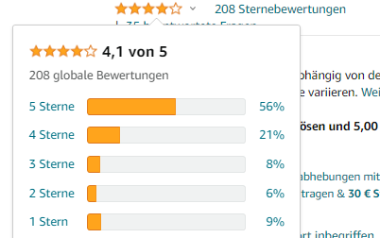
 | Keepa分析 |  | 1、一个月做一次LD，价格最低为139.30欧 2、没有大规模合并父子变体的趋势，但是在6月底的时候，review数量从3000掉到了2600 3、星级变化4.5-4.4-4.3-4.2（目前） | 1、大规模的做过父子变体，第一次绑过500个，还经历了三次的父子变体“相聚”又“分离” 2、价格的调整比较频繁，最高价格239.最低价格99，做站内活动不频繁，今年以来没有做过 | 1、6.22号做了LD活动，活动价格91.2欧 2、星级从43--4.2.，变体被拆从1957--1735个 | 1、7.5号~7.12号做了BD活动，几天之后做了为期两天的LD，成交价84.39欧 2、7.16号变体被拆，review从429变成388，暂时页面在best上无法显示 | 1、7天内在三个网站内推广过 2、5月中旬之后，把价格从195涨到了259欧，排名和星级都比较稳定 3、捆绑review接近1k个，掉了之后又重新被合并上了，之后的review涨速没有明显的断崖式变化 | 1、价格变动比较频繁 2、最近半个月没有做站外推广活动 3、站内的deal活动最近三个月都没有申报 | 1、价格调动比较频繁，范围在89.99~119.99 2、被拆分过变体，review之前掉了70个 | 1、价格区间在119.2-199.99，6.20号做过deal活动，价格低至119.2 2、被拆分过变体，掉了2500个，最近两天合上了 3、星级从4.2到了4.1 | 1、价格区间在89.99~92.99，6月25号做了deal，活动价格是79.99，基本一个月会做两次deal活动，持续时间为两天
产品参数 | 电机功率 | 200W | 350W | 22W | 200W | 120W | 180W | 600W | 170W | 300W | 180W
 | 吸力 | 7~18KPA | 17000pa |  | 8 KPa / 18 kPa | 7 KPa |  |  | 18000 Pa | 17000pa | 18000Pa
 | 噪音水平 | 82 | 70dB | 77 | 72dB | 65dB | 79dB | 79dB |  | 72 dB | 70dB
 | 充电时间 | 3~5H | 无 | 6H（从买家评论得知） | 3~5h | 3~5h | 3~5h | 4h | 3~5h | 4h | 4h
 | 工作时间 | 10~25MIN | 25min | 18~40min | 50min | 40min | 16~45min | 65min | 40min | 25min | 15~30min
 | 重量 | 2.53kg | 2.35 kg | 2.6kg | 1.98kg | 2.5kg | 2.5kg | 3kg | 1.05kg | 1.3kg | 2.3kg
 | 尺寸 | 111 x 25 x 22.8cm | 1.10 Meter x 26.50 cm x 21.10 cm | 26x23.4x11.2cm | 109.2 x 24.5 x 27.8cm | 26.1 x 20.7 x 118.2cm | 26.50 x 14.50 x 114 cm | 24 x 24 x 75cm | 43.5 x 34 x 19 cm | 23.60 x 11.0 x 21.1cm | 11 x 23.00 x 20.00cm
 | 包含的组件 | 纸托、珍株棉袋、胶袋 | 1 x 全尺寸多功能 LED 电动刷 1 x 迷你涡轮刷 1 x 二合一尘刷 1 x 缝隙喷嘴 1 x 预过滤器清洁工具 1 x 壁挂支架和用户手册 1 个适配器 1 x 用户手册 (DE / FR / ES / IT) 1 x 头发清洁工具 | 带强力地板滚轮的电动 LED 地板吸嘴（适用于所有楼层）、拉出式家具刷和巧妙收纳在手柄中的缝隙吸嘴、壁挂支架 | 吸嘴+毛刷 | 吸嘴+毛刷 | 1x CX7、电动吸尘刷、缝隙吸嘴、吸水软管、家具刷、充电站+一体式家具刷/迷你缝隙吸嘴、1个过滤器（在设备中）//推荐配件：扩展套件AKIT14、床垫吸嘴AZE128 , 过滤器组 AEF150 | 吸尘器+过滤网套装 | -包含2个HEPA过滤网、壁挂支架、3个不同使用场景的刷头和一个收纳袋 | 无绳吸尘器、带 LED 照明的大型电动多功能刷、缝隙吸嘴、二合一尘刷、单电池充电器 + 壁挂支架和操作说明 | 1 x 充电站 1 x 用户手册
 | 各自的卖点/优势 | 1、21.6 V 高清锂电池 2、电动地刷上有指示灯，4/6个LED灯，LED灯更多，可扩大视野看到更广的视野 3、伸缩软管伸缩比3:1，电动刷灵活 4、吸力7Kpa~~15Kpa（中间阶段） 5、充电时间3-5H 6、功率200W 7、2.53kg（低于平均重量是2.8kg） | ♦ 2级吸力高达17KPa； ♦ 10-25 分钟运行时间； ♦ 21.6 伏 2000mAh 可拆卸锂离子电池； ♦ 70 分贝安静运行； ♦ 350W 令人印象深刻的电机功率； ♦ 无绳和无袋； ♦ 24 个月保修 | 1、运行时间40min 2、尘杯器有0.9L，大于其他竞品 | 1.续航时间长，充满电可以使用50min（EV-679) 2.吸力强劲，达到18Kpa以上(EV-679) 3.快充，4-5H即可充满电 4.多种配件，适用于多种场景，（吸嘴-吸牛奶，积水等液体；扁吸-集中吸力，吸砂石或细小的垃圾时使用；毛刷可用于家里缝隙等比较狭窄的地方） 5.噪音相对较小 6.679有LED显示灯，只有1.98kg（参数书上写）更加轻便 | 1.续航时间长，充满电可以使用40min（EV-660) 2.低重心，运行稳定 3.折叠设计，不需要弯腰 4.多种配件，适用于多种场景，（吸嘴-吸牛奶，积水等液体；扁吸-集中吸力，吸砂石或细小的垃圾时使用；毛刷可用于家里缝隙等比较狭窄的地方） 5.噪音相对较小 6.660可以直立，不需要在墙上打孔挂住 | 1、二合一功能 2、有高低两档不同的吸力模式，清洁时间分别为16min和45min 3、带 LED 前灯的电动电动吸刷可提供最佳视野 4、配件多，过滤组，吸嘴，尘刷，家居刷 | 1、在经济模式下提供长达 65 分钟的工作时间，在正常模式下长达 30 分钟，在涡轮增压模式下工作时间长达 21 分钟。（多模式清洁） 2、二合一，手持式吸尘器和无线电池吸尘器同时使用 3、360度吸嘴，清洁每个角落 4、LED灯甚至显示隐藏的灰尘 | 1、图片卖点 主图、清洁不同杂物、机器全长、过滤系统、使用场景 壁挂+充电、全家福 2、独特地刷 3、适用于短毛地毯 4、18KPA，两档 | 卖点(除尘/尘螨/毛发) 配件使用场景 4级过滤拆解 全家福 1.3KG轻松托举 300W无刷电机\17KPA吸力 25分钟使用时长+低噪音72 dB LED前灯+轻便 配件详情 | ➤无刷电机吸力高达18KPa； ➤2个吸力等级； ➤耐用的可拆卸电池； ➤改进的声学； ➤4级过滤系统； ➤LED电刷
 | 总结 | 对比了竞品，我们的产品噪音相对较高，吸力不是很突出，处于一般水平；重量是在平均水平2.8kg以下，但是不轻盈，没有突出优势；运行时间处于一般的水平；最大的优势是外观比较美观 | 功率是目前已有产品中最大的，噪音相对比较低，可以替换的配件多 | 该产品强调突出自己的0.9L大集尘杯，运行时间可以达到40min，避开了自己重量相对较重，以及一些吸力方面的参数描述（没有竞争优势的参数指标都会避开，取长补短） | 续航时长是竞品中最长的，达到了50min，非常的轻1.23kg，加上噪音特别的小 | 折叠设计，容易收纳；可以直立放置，不占地方 | 续航时间较长45min，配件多，review是目前最多的一个产品，且差评绿较低 | 比679的续航时间还要长，伸缩软管可以让吸尘器摆动360度 | 好评点是安静轻巧易于操作，但是吸尘器必须将电缆插入电池才能充电、续航时间短、吸力很快下降、材质很廉价 | 清洁效果好\电池拆解方便 安静轻巧 易于操作 有LED灯 配件丰富 一键开启持续模式 | 带LED灯/二合一无线 18KPa/2级吸力 工作时间15-30分 旋风抽吸技术 低噪音设计
 | 对比优点 |  | 300W的大功率电机 | 0.9L大集尘杯 | 轻盈+噪音小 | 折叠和直立设计 | review在一万以上 | 续航时间65min | 只有1.05kg的重量 | 功率达到了300W | 价格优势

